3 Bienes muebles EDO BUENO
 |  |  |  | MUNICIPIO DE SAN FRANCISCO TETLANOHCAN
 |  |  |  | ADMINISTRACION 2024 - 2027
 |  |  |  | INVENTARIO DE BIENES MUEBLES |  |  |  |  |  |  |  |  |  |  |  |  |  |  |  |  |  |  |  |  |  | A N E X O 1

 |  |  | CONCENTRADO DE BIENES MUEBLES |  |  |  |  |  |  |  |  | FECHA | 31 DE DICIEMBRE DE 2025
 |  |  |  |  |  |  | BIENES MUEBLES "EN BUEN ESTADO O REGULAR" |  |  |  |  |  |  |  | Manual Técnico |  | Estado Físico
No Gral. | No. Prog. | Nombre del Servidor Público (Resguardante) | Puesto o Cargo | Area | Tipo de activo | Valor | Núm. de Inventario | Fecha de Adquisición | Número de factura o folio CFDI del proveedor | Descripción del Bien | Marca | Modelo | Serie | Ubicación | SI | NO | B | R | M | OBSOLETO | ROBADO | NO REPORTADO | CUSTODIA DE TERCEROS | BIENES CON VALOR A 70 UMAS (7,919.80) | NO INVENTARIADOS | Observaciones | FOTO

1 | 1 | Kristbey Perez Flores | Presidenta | Presidencia | Muebles de oficina y estantería | 2,174.88 | GC14-PCIA-008 | 12-Sep-14 | F-74 | MESA BASICA ITALICA DE MADERA COLOR PINO MIEL | S/N | S/N | S/N | DESPACHO DE LA PRESIDENCIA |  | X |  | X |  |  |  |  |  |  |  | Estado Regular
1 | 2 | Kristbey Perez Flores | Presidenta | Presidencia | Muebles de oficina y estantería | N/A | PMTSHA-0811-00139-367 | N/A | N/A | ESCRITORIO METALICO CON 5 CAJONES COLOR BEIGE | S/N | S/N | S/N | DESPACHO DE LA PRESIDENCIA |  | X |  | X |  |  |  |  |  |  |  | Estado Regular
1 | 3 | Kristbey Perez Flores | Presidenta | Presidencia | Muebles de oficina y estantería | N/A | PTM-TSM-02-0218 | N/A | N/A | LIBRERO DE MADERA CON 5 COMPARTIMIENTOS EN COLOR NEGRO | S/N | S/N | S/N | DESPACHO DE LA PRESIDENCIA |  | X |  | X |  |  |  |  |  |  |  | Estado Regular
1 | 4 | Kristbey Perez Flores | Presidenta | Presidencia | Muebles de oficina y estantería | N/A | PMT-PM-02-0004 | N/A | N/A | ARCHIVERO HORIZONTAL 3 GAVETAS COLOR CAFÉ | S/N | S/N | S/N | DESPACHO DE LA PRESIDENCIA |  | X |  | X |  |  |  |  |  |  |  | Estado Regular
1 | 5 | Kristbey Perez Flores | Presidenta | Presidencia | Muebles de oficina y estantería | N/A | PTM-TSM-02-0218 | N/A | N/A | ARCHIVERO MADERA HORIZONTAL 3 GAVETAS COLOR CAFÉ | S/N | S/N | S/N | DESPACHO DE LA PRESIDENCIA |  | X |  | X |  |  |  |  |  |  |  | Estado Regular
1 | 6 | Kristbey Perez Flores | Presidenta | Presidencia | Muebles de oficina y estantería | N/A | PMT-PM-02-0023 | N/A | N/A | ARCHIVERO VERTICAL METALICO CON 4 CAJONES EN COLOR NEGRO | S/N | S/N | S/N | DESPACHO DE LA PRESIDENCIA |  | X |  | X |  |  |  |  |  |  |  | Estado Regular
1 | 7 | Kristbey Perez Flores | Presidenta | Presidencia | Muebles de oficina y estantería | N/A | PMT-PM-02-0017 | N/A | N/A | SILLA EJECUTIVA PABLO ALTO VINIL EN COLOR NEGRO | S/N | S/N | S/N | DESPACHO DE LA PRESIDENCIA |  | X |  | X |  |  |  |  |  |  |  | Estado Regular
1 | 8 | Kristbey Perez Flores | Presidenta | Presidencia | Muebles de oficina y estantería | N/A | S/N | N/A | N/A | SILLA VISITA ISO PINTADA EN TELA COLOR NEGRO | SILLA VISITA ISO PINTADA EN TELA COLOR NEGRO | S/N | S/N | DESPACHO DE PRESIDENCOA |  | X |  | X |  |  |  |  |  |  |  | Estado Regular
1 | 9 | Kristbey Perez Flores | Presidenta | Presidencia | Muebles de oficina y estantería | N/A | S/N | N/A | N/A | SILLA VISITA ISO PINTADA EN TELA COLOR NEGRO | S/N | S/N | S/N | DESPACHO DE PRESIDENCOA |  | X |  | X |  |  |  |  |  |  |  | Estado Regular
1 | 10 | Kristbey Perez Flores | Presidenta | Presidencia | Muebles de oficina y estantería | N/A | S/N | N/A | N/A | SILLA VISITA ISO PINTADA EN TELA COLOR NEGRO | S/N | S/N | S/N | DESPACHO DE PRESIDENCOA |  | X |  | X |  |  |  |  |  |  |  | Estado Regular
1 | 11 | Kristbey Perez Flores | Presidenta | Presidencia | Muebles de oficina y estantería | N/A | S/N | N/A | N/A | SILLA VISITA ISO PINTADA EN TELA COLOR NEGRO | SILLA VISITA ISO PINTADA | S/N | S/N | DESPACHO DE PRESIDENCOA |  | X |  | X |  |  |  |  |  |  |  | Estado Regular
1 | 12 | Kristbey Perez Flores | Presidenta | Presidencia | Muebles de oficina y estanteria | N/A | S/N | N/A | N/A | SILLA VISITA ISO PINTADA EN TELA COLOR NEGRO | SILLA VISITA ISO PINTADA | S/N | S/N | DESPACHO DE PRESIDENCIA |  | X |  | X |  |  |  |  |  |  |  | Estado Regular
1 | 13 | Kristbey Perez Flores | Presidenta | Presidencia | Muebles de oficina y estantería | N/A | S/N | N/A | N/A | SILLA VISITA ISO PINTADA EN TELA COLOR NEGRO | SILLA VISITA ISO PINTADA | S/N | S/n | DESPACHO DE PRESIDENCOA |  | X |  | X |  |  |  |  |  |  |  | Estado Regular
1 | 14 | Kristbey Perez Flores | Presidenta | Presidencia | Muebles de oficina y estantería | N/A | S/N | N/A | N/A | DISPENSADOR DE AGUA PLASTICO ROYAL EN COLOR BLANCO | ROYAL | S/N | S/N | DESPACHO DE PRESIDENCOA |  | X |  | X |  |  |  |  |  |  |  | Estado Regular
1 | 15 | Kristbey Perez Flores | Presidenta | Presidencia |  | N/A | S/N | N/A | N/A | VENTILADO DE PLASTICO RIVAL EN COLOR BLANCO | RIVAL | S/N | S/N | DESPACHO DE PRESIDENCOA |  | X |  | X |  |  |  |  |  |  |  | Estado Regular
1 | 16 | Kristbey Perez Flores | Presidenta | Presidencia | Muebles de oficina y estantería | N/A | S/N | N/A | N/A | MESA COLOR BLANCO | MESA COLOR BLANCO | S/N | S/N | DESPACHO DE PRESIDENCOA |  | X |  | X
1 | 17 | Kristbey Perez Flores | Presidenta | Presidencia | Muebles de oficina y estanteria | N/A | IF-PRES-O1 | N/A | N/A | FRIGOBAR COLOR GRIS | FRIGOBAR MABE | S/N | S/N | DESPACHO DE LA PRESIDENCIA |  | X |  | X |  |  |  |  |  |  |  | Estado Regular
1 | 18 | Kristbey Perez Flores | Presidenta | Presidencia | Muebles de oficina y estanteria | N/A | S/N | N/A | N/A | MESA REDONDA MDF COLOR MARFIL | S/N | S/N | S/N | DESPACHO DE PRESIDENCOA |  | X |  | X |  |  |  |  |  |  |  | Estado Regular
1 | 19 | Kristbey Perez Flores | Presidenta | Presidencia | MUEBLES DE OFICINA Y ESTANTERIA | N/A | S/N | N/A | N/A | ARCHIVERO MDF 3 GAVETAS Y UNA PUERTA CORREDISA | S/N | S/N | S/N | DESPACHO DE PRESIDENCIA |  | X |  | X |  |  |  |  |  |  |  | Estado Regular
1 | 20 | Kristbey Perez Flores | Presidenta | Presidencia | MUEBLES DE OFICINA Y ESTAANTERIA | N/A | PMT-PM-02-0029 | N/A | N/A | ESCRITORIO EJECUTIVO INGLESFABRICADO EN VINO COL29:L30LOR CAOBA | S/N | S/N | PMT-PM-02-0029 | DESPACHO DE PRESIDENCOA |  | X |  | X |  |  |  |  |  |  |  | Estado Regular
1 | 21 | Kristbey Perez Flores | PRESIDENTA | PRESIDENCIA | MUEBLES DE OFICINA Y ESTANTERIA | N/A | PMT-PM-02-0005 | N/A | N/A | VITRINA PARA BANDERA EN COLOR CAOBA CON CRISTAL | S/N | S/N | S/N | DESPACHO DE PRESIDENCOA |  | X |  | X |  |  |  |  |  |  |  | Estado Regular | !
1 | 22 | Kritsbey Perez Flores | PRESIDENTA | PRESIDENCIA | EQUIPO DE COMPUTO Y DE TECNOLOGIAS DE LA INFORMACION | N/A | S/N | N/A | N/A | TELEVISOR PANASONIC EN COLOR NEGRO | PANASONIC | S/N | S/N | DESPACHO DE PRESIDENCIA |  | X |  | X |  |  |  |  |  |  |  | Estado Regular
...
 |  |  |  |  |  |  |  |  |  |  |  |  |  |  |  |  |  |  |  |  | ROBADO | NO REPORTADO | CUSTODIA DE TERCEROS | BIENES CON VALOR A 70 UMAS (7,919.80) | NO INVENTARIADOS | Observaciones | FOTO
 |  |  |  |  |  |  |  |  |  |  |  |  |  |  |  |  |  |  |  |  |  |  |  |  |  | ESTADO BUENI
 |  |  |  |  |  |  |  |  |  |  |  |  |  |  |  |  |  |  |  |  |  |  |  |  |  | ESTADO BUENO
 |  |  |  |  |  |  |  |  |  |  |  |  |  |  |  |  |  |  |  |  |  |  |  |  |  | ESTADO BUENO
 |  |  |  |  |  |  |  |  |  |  |  |  |  |  |  |  |  |  |  |  |  |  |  |  |  | ESTADO REGULAR

 |  |  |  |  |  |  |  |  |  |  |  |  |  |  |  |  |  |  |  |  | 0 | 0 | 0 | 0 | 0 | 31 | 1

 |  |  |  |  |  |  |  |  |  |  |  |  |  |  |  |  |  |  |  |  |  |  |  |  |  | NO TIENE LLAVES POR ESO NO CIERRAN LOS CAJONES | 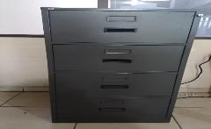
 |  |  |  |  |  |  |  |  |  |  |  |  |  |  |  |  |  |  |  |  |  |  |  |  |  | EN EL TRANSCURSO DEL PERIODO SE LE MANDO A SACAR LLAVE | 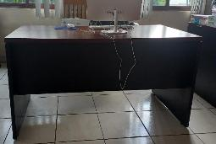
 |  |  |  |  |  |  |  |  |  |  |  |  |  |  |  |  |  |  |  |  |  |  |  |  |  | EN EL TRANSCURSO DEL PERIODO SE LE MANDO A SACAR LLAVE | 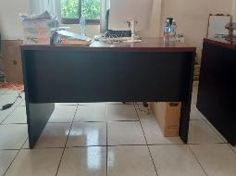
 |  |  |  |  |  |  |  |  |  |  |  |  |  |  |  |  |  |  |  |  |  |  |  |  |  | NO TIENE LLAVES POR ESO NO CIERRAN LOS CAJONES Y ESTA ROTO EN LA BASE LATERAL DERECHA | 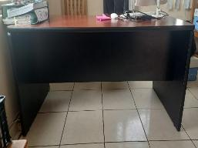
 |  |  |  |  |  |  |  |  |  |  |  |  |  |  |  |  |  |  |  |  |  |  |  |  |  | NO TIENE LLAVES POR ESO NO CIERRAN LOS CAJONES | 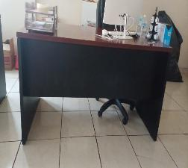
 |  |  |  |  |  |  |  |  |  |  |  |  |  |  |  |  |  |  |  |  |  |  |  |  |  | VINIL DESGASTADO Y ROTO | 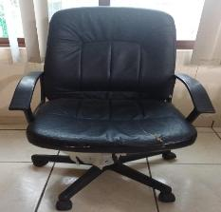
 |  |  |  |  |  |  |  |  |  |  |  |  |  |  |  |  |  |  |  |  |  |  |  |  |  | NO TIENE LLAVES POR ESO NO CIERRAN LOS CAJONES | 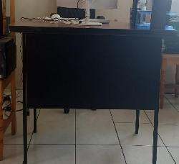
 |  |  |  |  |  |  |  |  |  |  |  |  |  |  |  |  |  |  |  |  |  |  |  |  |  | EN EL TRANSCURSO DEL PERIODO SE LE MANDO A SACRA LLAVE | 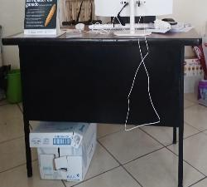
 |  |  |  |  |  |  |  |  |  |  |  |  |  |  |  |  |  |  |  |  |  |  |  |  |  | MALTRATADO | 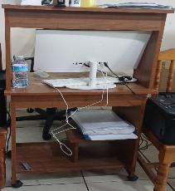
 |  |  |  |  |  |  |  |  |  |  |  |  |  |  |  |  |  |  |  |  |  |  |  |  |  | NUEVO Y EN BUEN ESTADO | 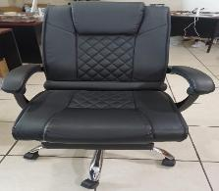
 |  |  |  |  |  |  |  |  |  |  |  |  |  |  |  |  |  |  |  |  |  |  |  |  |  | NUEVO Y EN BUEN ESTADO | 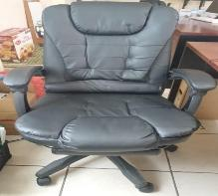
 |  |  |  |  |  |  |  |  |  |  |  |  |  |  |  |  |  |  |  |  |  |  |  |  |  | NUEVO Y EN BUEN ESTADO | 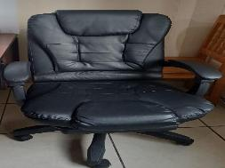
 |  |  |  |  |  |  |  |  |  |  |  |  |  |  |  |  |  |  |  |  |  |  |  |  |  | NUEVO Y EN BUEN ESTADO | 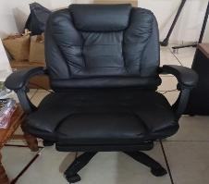
 |  |  |  |  |  |  |  |  |  |  |  |  |  |  |  |  |  |  |  |  |  |  |  |  |  | NUEVO Y EN BUEN ESTADO | 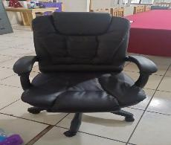
 |  |  |  |  |  |  |  |  |  |  |  |  |  |  |  |  |  |  |  |  |  |  |  |  |  | NUEVO Y EN BUEN ESTADO | 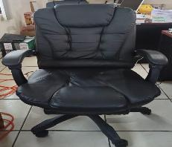
 |  |  |  |  |  |  |  |  |  |  |  |  |  |  |  |  |  |  |  |  |  |  |  |  |  | MALTRATADA | 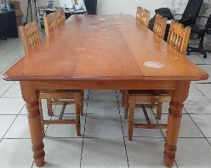
 |  |  |  |  |  |  |  |  |  |  |  |  |  |  |  |  |  |  |  |  |  |  |  |  |  | DE LAS 16 SILLAS SOLO FALTA 1 | 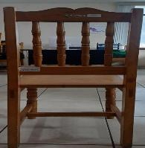
 |  |  |  |  |  |  |  |  |  |  |  |  |  |  |  |  |  |  |  |  |  |  |  |  |  | NUEVO Y EN BUEN ESTADO | 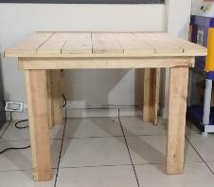
 |  |  |  |  |  |  |  |  |  |  |  |  |  |  |  |  |  |  |  |  |  |  |  | X |  | EQUIPO NUEVO Y EN BUENAS CONDICIONES | 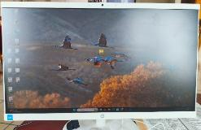
 |  |  |  |  |  |  |  |  |  |  |  |  |  |  |  |  |  |  |  |  |  |  |  |  |  | EQUIPO NUEVO Y EN BUENAS CONDICIONES | 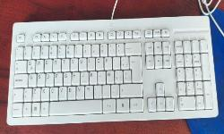
 |  |  |  |  |  |  |  |  |  |  |  |  |  |  |  |  |  |  |  |  |  |  |  |  |  | EQUIPO NUEVO Y EN BUENAS CONDICIONES | 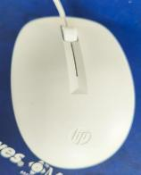
 |  |  |  |  |  |  |  |  |  |  |  |  |  |  |  |  |  |  |  |  |  |  |  | X |  | EQUIPO NUEVO Y EN BUENAS CONDICIONES | 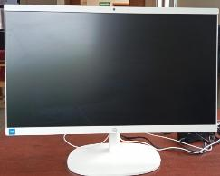
 |  |  |  |  |  |  |  |  |  |  |  |  |  |  |  |  |  |  |  |  |  |  |  |  |  | EQUIPO NUEVO Y EN BUENAS CONDICIONES | 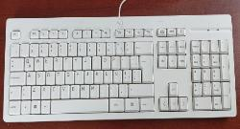
 |  |  |  |  |  |  |  |  |  |  |  |  |  |  |  |  |  |  |  |  |  |  |  |  |  | EQUIPO NUEVO Y EN BUENAS CONDICIONES | 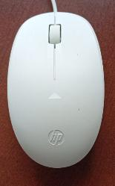
 |  |  |  |  |  |  |  |  |  |  |  |  |  |  |  |  |  |  |  |  |  |  |  | X |  | EQUIPO NUEVO Y EN BUENAS CONDICIONES | 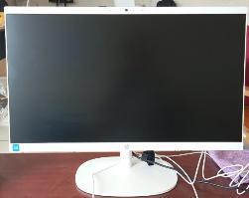
 |  |  |  |  |  |  |  |  |  |  |  |  |  |  |  |  |  |  |  |  |  |  |  |  |  | EQUIPO NUEVO Y EN BUENAS CONDICIONES | 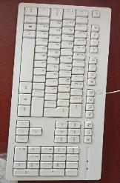
 |  |  |  |  |  |  |  |  |  |  |  |  |  |  |  |  |  |  |  |  |  |  |  |  |  | EQUIPO NUEVO Y EN BUENAS CONDICIONES | 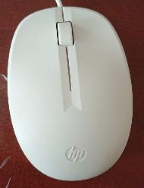
 |  |  |  |  |  |  |  |  |  |  |  |  |  |  |  |  |  |  |  |  |  |  |  | X |  | EQUIPO NUEVO Y EN BUENAS CONDICIONES
 |  |  |  |  |  |  |  |  |  |  |  |  |  |  |  |  |  |  |  |  |  |  |  |  |  | EQUIPO NUEVO Y EN BUENAS CONDICIONES | 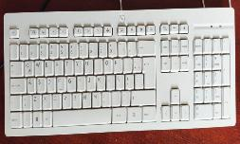
 |  |  |  |  |  |  |  |  |  |  |  |  |  |  |  |  |  |  |  |  |  |  |  |  |  | EQUIPO NUEVO Y EN BUENAS CONDICIONES | 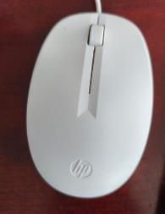
 |  |  |  |  |  |  |  |  |  |  |  |  |  |  |  |  |  |  |  |  |  |  |  | X |  | EQUIPO NUEVO Y EN BUENAS CONDICIONES
 |  |  |  |  |  |  |  |  |  |  |  |  |  |  |  |  |  |  |  |  |  |  |  |  |  | EQUIPO NUEVO Y EN BUENAS CONDICIONES | 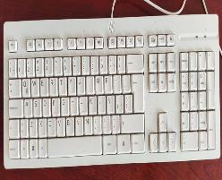
 |  |  |  |  |  |  |  |  |  |  |  |  |  |  |  |  |  |  |  |  |  |  |  |  |  | EQUIPO NUEVO Y EN BUENAS CONDICIONES | 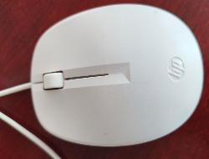
 |  |  |  |  |  |  |  |  |  |  |  |  |  |  |  |  |  |  |  |  |  |  |  | X |  | EQUIPO NUEVO Y EN BUENAS CONDICIONES
 |  |  |  |  |  |  |  |  |  |  |  |  |  |  |  |  |  |  |  |  |  |  |  |  |  | EQUIPO NUEVO Y EN BUENAS CONDICIONES | 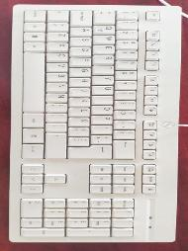
 |  |  |  |  |  |  |  |  |  |  |  |  |  |  |  |  |  |  |  |  |  |  |  |  |  | EQUIPO NUEVO Y EN BUENAS CONDICIONES | 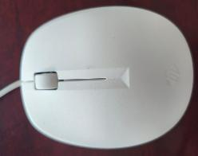
 |  |  |  |  |  |  |  |  |  |  |  |  |  |  |  |  |  |  |  |  |  |  |  | X |  | EQUIPO NUEVO Y EN BUENAS CONDICIONES | 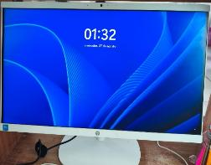
 |  |  |  |  |  |  |  |  |  |  |  |  |  |  |  |  |  |  |  |  |  |  |  |  |  | EQUIPO NUEVO Y EN BUENAS CONDICIONES | 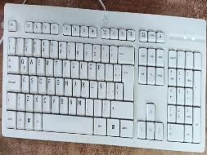
 |  |  |  |  |  |  |  |  |  |  |  |  |  |  |  |  |  |  |  |  |  |  |  |  |  | EQUIPO NUEVO Y EN BUENAS CONDICIONES | 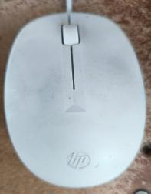
 |  |  |  |  |  |  |  |  |  |  |  |  |  |  |  |  |  |  |  |  |  |  |  |  |  | SERA REPARADA CORROBORADO CON TESORERIA | 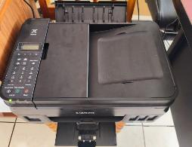
 |  |  |  |  |  |  |  |  |  |  |  |  |  |  |  |  |  |  |  |  |  |  |  | X |  | EQUIPO NUEVO Y EN BUENAS CONDICIONES | 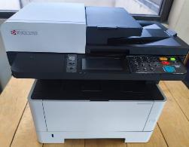
 |  |  |  |  |  |  |  |  |  |  |  |  |  |  |  |  |  |  |  |  |  |  |  |  |  |  | 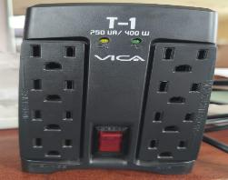

 |  |  |  |  |  |  |  |  |  |  |  |  |  |  |  |  |  |  |  |  | 0 | 0 | 0 | 8 | 0 | 41 | 0

 |  |  |  |  |  |  |  |  |  |  |  |  |  |  |  |  |  |  |  |  |  |  |  |  |  | OPTIMA S CONDICIONES | 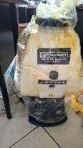
 |  |  |  |  |  |  |  |  |  |  |  |  |  |  |  |  |  |  |  |  |  |  |  |  |  | NUEVA | 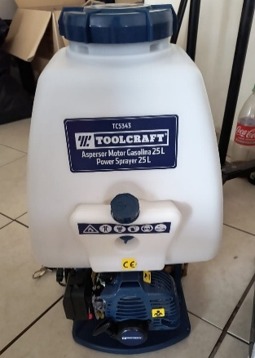
 |  |  |  |  |  |  |  |  |  |  |  |  |  |  |  |  |  |  |  |  |  |  |  | X |  | YA NO CORTA BIEN | 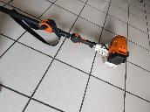
 |  |  |  |  |  |  |  |  |  |  |  |  |  |  |  |  |  |  |  |  |  |  |  | X |  | OPTIMAS CONDICIONMES | 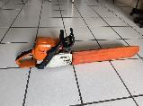
 |  |  |  |  |  |  |  |  |  |  |  |  |  |  |  |  |  |  |  |  |  |  |  |  |  | CUNETA CABLE | 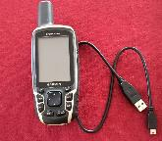
 |  |  |  |  |  |  |  |  |  |  |  |  |  |  |  |  |  |  |  |  |  |  |  | X |  | NO TIENE CARGADOR NI FUNDA | 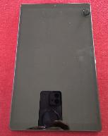
 |  |  |  |  |  |  |  |  |  |  |  |  |  |  |  |  |  |  |  |  | 0 | 0 | 0 | 3 | 0 | 6

 |  |  |  |  |  |  |  |  |  |  |  |  |  |  |  |  |  |  |  |  |  |  |  |  |  |  | 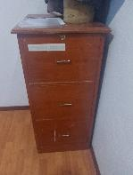
 |  |  |  |  |  |  |  |  |  |  |  |  |  |  |  |  |  |  |  |  |  |  |  |  |  |  | 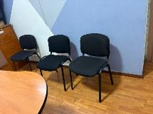
 |  |  |  |  |  |  |  |  |  |  |  |  |  |  |  |  |  |  |  |  |  |  |  |  |  |  | 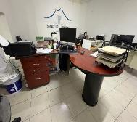
 |  |  |  |  |  |  |  |  |  |  |  |  |  |  |  |  |  |  |  |  |  |  |  |  |  | REPOSABRAZOS EN MAL ESTADO | 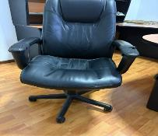
 |  |  |  |  |  |  |  |  |  |  |  |  |  |  |  |  |  |  |  |  |  |  |  |  |  |  | 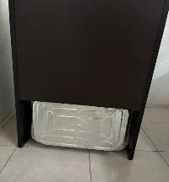
...
 |  |  |  |  |  |  |  |  |  |  |  |  |  |  |  |  |  |  |  |  | ROBADO | NO REPORTADO | CUSTODIA DE TERCEROS | BIENES CON VALOR A 70 UMAS (7,919.80) | NO INVENTARIADOS | Observaciones | FOTO
 |  |  |  |  |  |  |  |  |  |  |  |  |  |  |  |  |  |  |  |  |  |  |  |  |  | SIN RUEDA , ROTO Y RESPALDO DAÑADO
 |  |  |  |  |  |  |  |  |  |  |  |  |  |  |  |  |  |  |  |  |  |  |  |  |  | VINIL EN MAL ESTADO
...
 |  |  |  |  |  |  | BIENES MUEBLES "EN BUEN ESTADO O REGULAR" |  |  |  |  |  |  |  | Manual Técnico |  | Estado Físico
No Gral. | No. Prog. | Nombre del Servidor Público (Resguardante) | Puesto o Cargo | Area | Tipo de activo | Valor | Núm. de Inventario | Fecha de Adquisición | Número de factura o folio CFDI del proveedor | Descripción del Bien | Marca | Modelo | Serie | Ubicación | SI | NO | B | R | M | OBSOLETO | ROBADO | NO REPORTADO | CUSTODIA DE TERCEROS | BIENES CON VALOR A 70 UMAS (7,919.80) | NO INVENTARIADOS | Observaciones | FOTO
41 |  | 41 | 41 | 41 | 41 | 21 | 39 | 20 | 20 | 37 | 15 | 14 | 14 | 41 | 0 | 41 | 15 | 26 | 0 | 0 | 0 | 0 | 0 | 0 | 0 | 35 | 0

721 | 31 | 721 | 721 | 721 | 721 | 621 | 716 | 619 | 619 | 717 | 675 | 671 | 667 | 717 | 40 | 667 | 103 | 616 | 0 | 68 | 68 | 68 | 71 | 102 | 68 | 220 | 269

LIC. ROBERTO RODRÍGUEZ AZTATZI
SECRETARIO DEL AYUNTAMIENTO
C.P. ANTONIO GRANDE GRANDE
TESORERO
ING. LUCIO RODRÍGUEZ ATRIANO
SINDICO MUNICIPAL

4 Bienes muebles P BAJA
...
 |  |  |  |  |  | BIENES MUEBLES ´´EN MAL ESTADO´´ |  |  |  |  |  |  |  |  | Manual Técnico |  | Estado Físico
No Gral. | No. Prog. | Nombre del Servidor Público (Resguardante) | Puesto o Cargo | Area | Tipo de activo | Valor | Núm. de Inventario | Fecha de Adquisición | Número de factura o folio CFDI del proveedor | Descripción del Bien | Marca | Modelo | Serie | Ubicación | SI | NO | B | R | M | OBSOLETO | ROBADO | NO REPORTADO | CUSTODIA DE TERCEROS | BIENES CON VALOR A 70 UMAS (7,919.80) | NO INVENTARIADOS | Observaciones | FOTO
1 | 1 | C.P. ANTONIO GRANDE GRANDE | TESORERO | TESORERIA | MONITOR |  | GC16-PCIA-001 |  |  | MONITOR | GHIA | MG2016 | S20161000981 | TESORERIA |  | X |  |  | X | X |  |  |  |  |  | NO FUNCIONA
1 | 1 | C.P. ANTONIO GRANDE GRANDE | TESORERO | TESORERIA | TELEFONO | 809.68 | GC14-TESO-001 |  | F-284 | PANASONIC | KX-T7703X |  |  | TESORERÍA | X |  |  |  | X | X |  |  |  |  |  | NO FUNCIONA
1 | 1 | C.P. ANTONIO GRANDE GRANDE | TESORERO | TESORERIA | TELEFONO | 809.68 | GC14-TESO-001 |  | F-284 | PANASONIC | KX-TS550MEW | 1HBKB141627 | TESORERÍA |  | X |  |  |  | X | X |  |  |  |  |  | NO FUNCIONA

113 |  | 317 | 317 | 317 | 317 | 284 | 316 | 284 | 285 | 308 | 309 | 298 | 299 | 301 | 21 | 292 | 19 | 19 | 315 | 134 | 36 | 28 | 28 | 34 | 35 | 233 | 157

LIC. ROBERTO RODRÍGUEZ AZTATZI
SECRETARIO DEL AYUNTAMIENTO
C.P. ANTONIO GRANDE GRANDE
TESORERO
ING. LUCIO RODRÍGUEZ ATRIANO
SINDICO MUNICIPAL

3 Bienes Comodato
...
 |  |  |  |  |  |  | BIENES MUEBLES COMODATO "EN BUEN ESTADO O REGULAR" |  |  |  |  |  |  |  | Manual Técnico |  | Estado Físico
No Gral. | No. Prog. | Nombre del Servidor Público (Resguardante) | Puesto o Cargo | Area | Tipo de activo | Valor | Núm. de Inventario | Fecha de Adquisición | Número de factura o folio CFDI del proveedor | Descripción del Bien | Marca | Modelo | Serie | Ubicación | SI | NO | B | R | M
171 |  | 171 | 169 | 171 | 171 | 16 | 171 | 18 | 15 | 168 | 171 | 171 | 171 | 169 | 0 | 156 | 1 | 152 | 18

LIC. ROBERTO RODRÍGUEZ AZTATZI
SECRETARIO DEL AYUNTAMIENTO
C.P. ANTONIO GRANDE GRANDE
TESORERO
ING. LUCIO RODRÍGUEZ ATRIANO
SINDICO MUNICIPAL

5 Vehículo Buen Estado
...
No. Prog. | Nombre del Servidor Público (Resguardante) | Puesto y/o Cargo | Núm. de Inventario | Valor | Fecha de adquisición | Número de factura o folio CFDI del proveedor | Descripción del Equipo | Marca | Modelo | Color | Placas | Número Económico | Serie | Juego de Llaves |  | Accesorios |  | Estado Físico |  |  | OBSOLETO | ROBADO | NO REPORTADO | CUSTODIA DE TERCEROS | Observaciones | FOTO
 |  |  |  |  |  |  |  |  |  |  |  |  |  | SI | NO | SI | NO | B | R | M
2 | MARIA CARLOTA ARACELI TECOCOTAZI CRUZ | DIRECTORA | S/N |  |  |  | CAMIONETA URVAN COLOR BLANCO, PUERTA LATERAL CORREDIZA, INTERIOR CON 4 ASIENTOS TIPO BANCA. | NISSAN | 2010 | BLANCO | XWJ-49-82 |  | JN6AE52S8AX022724 | X |  |  | X |  | X |  |  |  |  |  | TIENE GOLPES Y RAYONES EN CARROCERIA, DETALLES MECANICOS, RESGUARDADO POR DIF MUNICIPAL LLANTAS DESGASTADAS
3 | MARIA CARLOTA ARACELI TECOCOTAZI CRUZ | DIRECTORA | S/N | 580,000.00 | 15-May-25 | FACTURA 246 | CAMIONETA URVAN COLOR BLANCO, PUERTA LATERAL CORREDIZA, INTERIOR CON ASIENTO PARA 10 PERSONAS. | NISSAN |  |  | YWM-817-E |  | JN1BE6DS9N9043721 | X |  |  | X |  | X
4 | MARIA CARLOTA ARACELI TECOCOTAZI CRUZ | DIRECTORA | 5411-0000482 | 846,250.16 | 2016-09-07 | A5FE0356-64DE-4B8A-AB28-FBA0A178E301 | AMBULANCIA | DODGE | RAM 2016 | BLANCO | SIN PLACAS | 25 | 3C6TRVCG8GE120792 | X |  |  | X |  | X
5 | RAMOS ALBERTO FLORES MENDIETA | DIRECTOR | GC17-SP-001 | 777,400.00 | 31-Aug-17 | FACTURA C 1781 | VEHICULO | 2017 | RAM 4000 | BLANCO |  |  | 3C7WRAKT5HG622908 | X |  |  | X |  | X |  |  |  |  |  | ESTADO REGULAR
6 | RAMOS ALBERTO FLORES MENDIETA | DIRECTOR | S/N | N/A | N/A | N/A | CAMION | INTERNATIONAL | 7300-210 HP-152" , AÑO 2009 | BLANCO | XB-45-091 |  | 3HTZZAAR69N121638 | X |  |  | X |  | X |  |  |  |  |  | PRESENTA GLOPES Y DESGASTE POR EL USO
7 | RAMOS ALBERTO FLORES MENDIETA | DIRECTOR | S/N | N/A | N/A | N/A | CAMION | DAIMLERCHRYSLER, 2550157 CHASIS CABINA M2 FREIGHTLINER | 2005 | ROJO | XB-45-082 |  | 3ALACYCS45DV39487 | X |  |  | X |  | X |  |  |  |  |  | PRESENTA GLOPES Y DESGASTE POR EL USO
8 | RAMOS ALBERTO FLORES MENDIETA | DIRECTOR | S/N | N/A | N/A | N/A | CAMIONETA | FORD F-150 | 1999 | BLANCO | XB-45-093 |  | 3FTDF1727XMA40161 | X |  |  | X |  | X |  |  |  |  |  | PRESENTA GLOPES Y DESGASTE POR EL USO
9 | BERNARDINO TEXIS RODRIGUEZ | DIRECTOR | S/N | N/A | N/A | N/A | CAMIONETA | NISSAN NP300 | 2011 | GRIS | XB-45-081 |  | 3N6DD23T7BK021170 | X |  |  | X |  | X |  |  |  |  |  | LA UNIDADS SE ENCUNTRA EN ESTADO REGULAR

9
LIC. ROBERTO RODRÍGUEZ AZTATZI
SECRETARIO DEL AYUNTAMIENTO
C.P. ANTONIO GRANDE GRANDE
TESORERO
ING. LUCIO RODRÍGUEZ ATRIANO
SINDICO MUNICIPAL

6 Vehículos en mal estado
...
No. Prog. | Nombre del Servidor Público (Resguardante) | Puesto y/o Cargo | Núm. de Inventario | Valor | Fecha de adquisición | Número de factura o folio CFDI del proveedor | Descripción del Equipo | Marca | Modelo | Color | Placas | Número Económico | Serie | Juego de Llaves |  | Accesorios |  | Estado Físico |  |  | OBSOLETO | ROBADO | NO REPORTADO | CUSTODIA DE TERCEROS | Observaciones | FOTO
 |  |  |  |  |  |  |  |  |  |  |  |  |  | SI | NO | SI | NO | B | R | M

Automóviles y equipo terrestre
1 | MARIA CARLOTA ARACELI TECOCOATZI CRUZ | DIRECTORA | FDO FM19-DIF-001 | 551,000.00 | 2019-02-28 | FACTURA A-2232 | AMBULANCIA | FORD | 2005 | BLANCO |  | S/N | 1FDSS34P15HA46789 | X |  |  | X |  | X | X |  |  |  |  | MALAS CONDICONES, DESDE INICIO DE ADMINISTRACIÓN, RESGUARDADO POR SALUD , EN TRAMITES DE FUNCIONAMIENTO | SIN FOTO
2 | RAMOS ALBERTO FLORES MENDIETA | DIRECTOR | S/N | N/A | N/A | FORD | FORD RANGER XLT | 1994 | BLANCO | 3-4606 |  | 1FTCR14A5RCPC53847 |  | X |  | X |  |  | X | X |  |  |  |  | OBSOLETO DESDE QUE INICIO EL PERIODO
3 | RAMOS ALBERTO FLORES MENDIETA | DIRECTOR | S/N | N/A | N/A | FORD | F-600 | 1980 | VERDE CON BLANCO | WY51359 |  | AC5JXL-96191 |  | X |  | X |  |  | X | X |  |  |  |  | OBSOLETO DESDE QUE INICIO EL PERIODO
4 | BERNARDINO TEXIS ROFRIGUEZ | DIRECTOR | S/N | N/A | N/A | CARRO | POINTER | 2004 | AZUL MARINO | SIN PLACAS |  | 9BWCC05X94T003788 |  | X |  | X |  |  |  | X |  |  | X
5 | BERNARDINO TEXIS RODRIGUEZ | DIRECTOR | S/N | N/A | N/A | CAMIONETA | DAKOTA | 1998 | BLANCO | 3-4604 |  | IB7FL22P3WS649019 |  | X |  | X |  |  |  | X |  |  | X

LIC. ROBERTO RODRÍGUEZ AZTATZI
SECRETARIO DEL AYUNTAMIENTO
C.P. ANTONIO GRANDE GRANDE
TESORERO
ING. LUCIO RODRÍGUEZ ATRIANO
SINDICO MUNICIPAL
5

